FreierFall
Formeln für Höhe (h), Aufprallgeschwindigkeit (v)
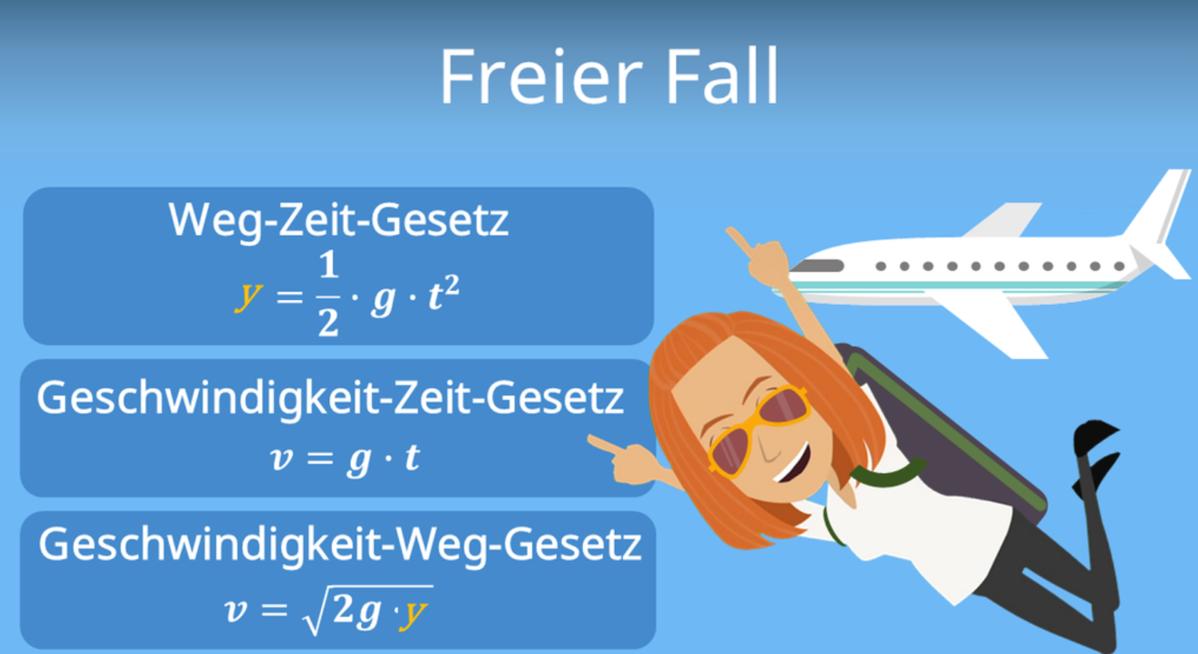

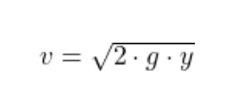

Aufprallgeschw.
Geschwindigkeit (v) = Wurzel(2*Erdbeschleunigung (g) * Höhe (h))
Absprunghöhe - Eintauchgeschwindigkeit |  | 9.81
Höhe in m | Eintauchgeschwindigkeit in km/h
0 | 0
1 | 4.4294469181
3 | 7.6720271115
4 | 8.8588938361
5 | 9.9045444115
7 | 11.719214991
10 | 14.007141036

